상품제안서
베온 PD+USB 메탈 고속충전 듀얼패브릭케이블 (C타입&8핀 케이블택1) | 상품코드: F24448

 |  |  |  |  |  |  | 02-412-0044 | www.easy1.co.kr
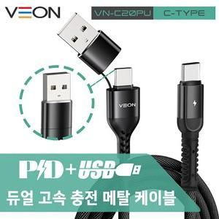

【상세/제작정보】 | 색상 : 블랙 소재 : 메탈, NYLON, TPE 인쇄사이즈 : 8*8mm C타입 &amp; 8핀 케이블 택 1

【인쇄/포장옵션】 | 레이저 / 포장지포장

【공급단가】 | 수량 | 100~ | 300~ | 500~ | 1,000~ | 3,000~
*VAT별도 | 단가 | 3,910원 | 3,770원 | 3,620원 | 3,480원 | 3,390원

【상품 URL】 | http://www.easy1.co.kr/src/goods_detail.php?gdno=24448

